HOUSE DC 250挂牌方形挂牌
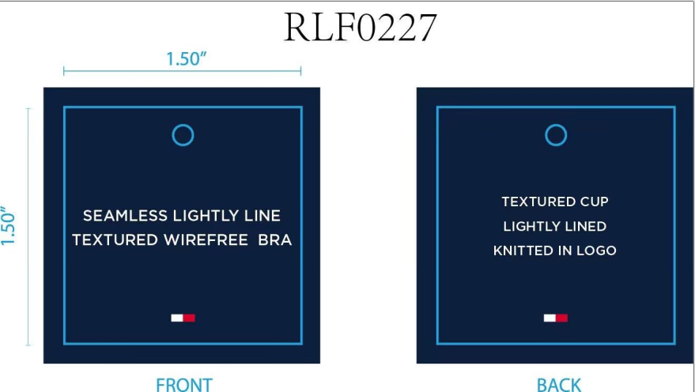
生产单号 | 款号 | 品名描述 | 颜色缩写 | 颜色代码 | 衣服颜色 | 尺码 | UPC | 单价 | 方形挂牌订量
1241007 | RLF0227 | 2PK SMLS LGHTLY LND TXTR BRA | BRIGHTWHITE/BB | 863 | 漂白 浅米灰 | 34A | 198271592390 | $72.00 | 150
 |  |  |  |  |  | 34B | 198271592406 | $72.00 | 260
 |  |  |  |  |  | 34C | 198271592413 | $72.00 | 150
 |  |  |  |  |  | 36B | 198271592444 | $72.00 | 150
 |  |  |  |  |  | 36C | 198271592451 | $72.00 | 150
 |  |  | ICEHTHRGREY/SC | 824 | 浅麻灰 深青 | 34A | 198271592277 | $72.00 | 150
 |  |  |  |  |  | 34B | 198271592284 | $72.00 | 260
 |  |  |  |  |  | 34C | 198271592291 | $72.00 | 150
 |  |  |  |  |  | 36B | 198271592321 | $72.00 | 150
 |  |  |  |  |  | 36C | 198271592338 | $72.00 | 150
1241008 | RLF1222 | 2PK SEAMLESS DEBOSS BRLT | ICEHTHRGREY/SC | 824 | 浅麻灰 深青 | S | 198271592574 | $60.00 | 230
 |  |  |  |  |  | M | 198271592567 | $60.00 | 420
 |  |  |  |  |  | L | 198271592550 | $60.00 | 420
 |  |  |  |  |  | XL | 198271592581 | $60.00 | 230
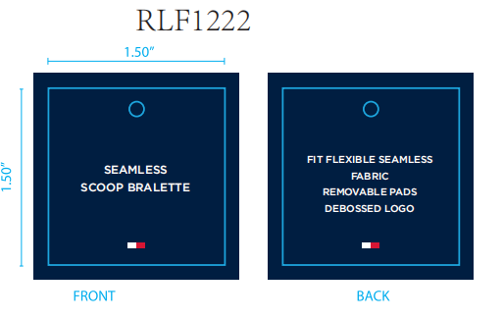
 |  |  | BRIGHTWHITE/BB | 863 | 漂白 浅米灰 | S | 198271592611 | $60.00 | 220
 |  |  |  |  |  | M | 198271592604 | $60.00 | 400
 |  |  |  |  |  | L | 198271592598 | $60.00 | 400
 |  |  |  |  |  | XL | 198271592628 | $60.00 | 220
 |  |  |  |  | 合计 |  |  |  | 4260

